HF
BÁO GIÁ BÁO CHÁY HIKFIRE
STT | Thương hiệu | Mã sản phẩm | Mô tả | Hình ảnh | Chứng chỉ | Mô tả chi tiết | Bảo hành (tháng) | Giá lẻ (Có VAT) | Tình trạng hàng
1 | HIKVISION | HF-S3E | HF-S3E - Đầu báo khói độc lập - chạy pin |  | European, EN 14604:2005 Australia: AS 3786:2023 | Đầu báo khói độc lập chạy pin •Điện áp :3V DC ( pin CR123A ) •Dung lượng pin : 1600 mAh , tuổi thọ pin 10 năm với điều kiện hoạt động thông thường •Dòng điện chờ / Dòng báo động : ≤12μA / ≤50 mA •Cường độ âm báo động : ≥ 85 dB@3 m •Thiết kế gắn trần •Kích thước : 105 mm × 35 mm •Khối lượng : 103.7 g | 24 | 555,000 | Sẵn hàng
2 | HIKVISION | HF-S3-WF | HF-S3-WF - Đầu báo khói độc lập - Wifi |  | European: EN-50291:2018 | Đầu báo khói độc lập chạy pin - Kết nối Wifi •Đầu báo khói quang điện •Hỗ trợ Wifi 2.4GHz •Hỗ trợ quản lý qua app HikProtect •Điện áp : 3V DC ( pin CR123A ) hoặc 5V DC ( cấp nguồn qua cổng Type C ) •Dung lượng pin : 1600 mAh x 02 , tuổi thọ pin 02 năm với điều kiện hoạt động thông thường •Dòng điện chờ / Dòng báo động : ≤13 μA / ≤150 mA •Cường độ âm báo động : ≥ 85 dB@3 m •Thiết kế gắn trần •Hỗ trợ cảnh báo pin yếu •Kích thước : φ 119 mm × cao 44 mm •Khối lượng : 205.4 g | 24 | 1,160,000 | Sẵn hàng
3 | HIKVISION | HF-S3E-R | HF-S3E-R - Đầu báo khói độc lập - chạy pin - HF Link |  | European, EN 14604:2005 Australia: AS 3786:2023 | Đầu báo khói độc lập chạy pin - HF Link •Điện áp :3V DC ( pin CR123A ) •Hỗ trợ HF Link ; kết nối thành nhóm tối đa 30 cảm biến báo khói , tần số 433MHz •Dung lượng pin : 1600 mAh , tuổi thọ pin 08 năm với điều kiện hoạt động thông thường •Dòng điện chờ / Dòng báo động : ≤12μA / ≤50 mA •Cường độ âm báo động : ≥ 85 dB@3 m •Thiết kế gắn trần •Kích thước : 105 mm × 35 mm •Khối lượng : 103.7 g | 24 | 600,000 | Sẵn hàng
4 | HIKVISION | HF-SG3-WF/R | HF-SG3-WF/R - Đầu báo khói Wifi của Hikvision - tích hợp tính năng gateway add thêm đầu báo khói không dây - Quản lý qua app điện thoại |  | European: EN-50291:2018 | Đầu báo khói độc lập chạy pin - Kết nối Wifi - HF Link •Đầu báo khói quang điện •Hỗ trợ Wifi 2.4GHz •Hỗ trợ quản lý qua app HikProtect •Hỗ trợ HF Link ; kết nối thành nhóm tối đa 30 cảm biến báo khói , tần số 433MHz •Điện áp : 3V DC ( pin CR123A ) hoặc 5V DC ( cấp nguồn qua cổng Type C ) •Dung lượng pin : 1600 mAh x 02 , tuổi thọ pin 02 năm với điều kiện hoạt động thông thường •Dòng điện chờ / Dòng báo động : ≤13 μA / ≤150 mA •Cường độ âm báo động : ≥ 85 dB@3 m •Thiết kế gắn trần •Hỗ trợ cảnh báo pin yếu •Kích thước : φ 119 mm × cao 44 mm •Khối lượng : 205.4 g | 24 | 1,550,000 | Sẵn hàng
5 | HIKVISION | SH222 | SH222 - Camera báo cháy bán cầu IP 2MP, tích hợp nhiệt kế điện trở - ok 2.8mm, HN 30m Hikvision | 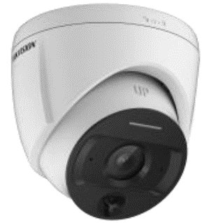 | European: CE-LVD European: CE-EMC | Camera báo cháy bán cầu IP 2MP - tích hợp nhiệt kế điện trở • Kênh quang học : Cảm biến 1/2.9" Progressive Scan CMOS • Ống kính 2.8mm • Độ nhạy sáng 0.01 Lux@(F2.0, AGC ON) , 2 luồng dữ liệu • Độ phân giải tối đa 1920 × 1080 • Chuẩn nén H.265,H.264 • Đèn hỗ trợ ánh sáng hồng ngoại : tầm xa 30m • Hỗ trợ 3D DNR, Digital WDR , BLC • Tích hợp micro ; Tích hợp đèn chỉ thị 3 màu • Tích hợp Thermistor đo nhiệt độ - sai số ±3°C • Nguồn: 12VDC&PoE; Tiêu chuẩn IP66 • 01 cổng mạng 1 RJ45 10 M/100 M • Tính năng thông minh : Báo động nhiệt độ cao ; Báo động nhiệt độ tăng giảm bất thường | 24 | Liên hệ | Sẵn hàng
6 | HIKVISION | SH232V2 | SH232V2 - Camera báo cháy bán cầu IP 2MP, tích hợp nhiệt kế điện trở , đàm thoại 2 chiều - ok 2.8mm, HN 30m Hikvision | 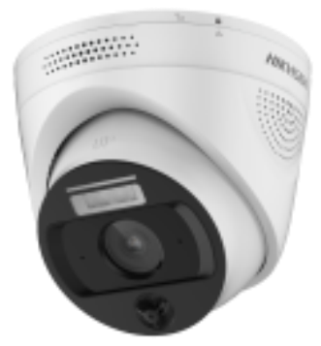 | European: CE-LVD European: CE-EMC | Camera báo cháy bán cầu IP 2MP - cảm biến nhiệt độ không tiếp xúc • Kênh quang học : Cảm biến 1/2.7" Progressive Scan CMOS • Ống kính 2.8mm • Độ nhạy sáng 0.015 Lux@(F1.6, AGC ON) , 2 luồng dữ liệu • Độ phân giải tối đa 1920 × 1080 • Chuẩn nén H.265,H.264 • Đèn hỗ trợ ánh sáng hồng ngoại : tầm xa 30m , đèn ánh sáng trắng 10m • Hỗ trợ 3D DNR, Digital WDR , BLC • Tích hợp đèn chỉ thị 3 màu • Tích hợp cảm biến đo nhiệt độ - khoảng đo -20°C ~ 120°C ; sai số ±3°C • Nguồn: 12VDC&PoE; Tiêu chuẩn IP66 • 01 cổng mạng 1 RJ45 10 M/100 M • Tính năng thông minh : Báo động vào/rời vị trí trực ; Báo động nhiệt độ cao | 24 | Liên hệ | Sẵn hàng
7 | HIKVISION | SH234V2 | SH234V2 - Camera báo cháy bán cầu IP 4MP, tính năng đo nhiệt độ , ok 2.8mm, HN 30m Hikvision |  | European: CE-LVD European: CE-EMC | Camera báo cháy bán cầu IP 4MP - cảm biến nhiệt độ không tiếp xúc • Kênh quang học : Cảm biến 1/2.7" Progressive Scan CMOS • Ống kính 2.8mm • Độ nhạy sáng 0.013 Lux@(F1.6, AGC ON) , 2 luồng dữ liệu • Độ phân giải tối đa 2560 × 1440 • Chuẩn nén H.265,H.264 • Đèn hỗ trợ ánh sáng hồng ngoại : tầm xa 30m , đèn ánh sáng trắng 10m • Hỗ trợ 3D DNR, Digital WDR , BLC • Tích hợp đèn chỉ thị 3 màu • Tích hợp cảm biến đo nhiệt độ - khoảng đo -20°C ~ 120°C ; sai số ±3°C • Nguồn: 12VDC&PoE; Tiêu chuẩn IP66 • 01 cổng mạng 1 RJ45 10 M/100 M ; 01 alarm input / 02 alarm output • Tính năng thông minh : Báo động vào/rời vị trí trực ; Báo động nhiệt độ cao | 24 | Liên hệ | Sẵn hàng
8 | HIKVISION | SH490V2 | SH490V2 - Camera báo cháy mắt cá IP 4MP tích hợp đầu báo khói , ok 1.05mm, HN 15m Hikvision | 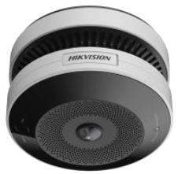 | European: CE-LVD European: CE-EMC | Camera báo cháy mắt cá IP 4MP - tích hợp cảm biến khói • Kênh quang học : Cảm biến 1/2.7" Progressive Scan CMOS • Ống kính 1.05 mm, F2.2 • Độ nhạy sáng 0.015 Lux @ (F2.25, AGC ON) , 2 luồng dữ liệu • Độ phân giải tối đa 2560 × 1440 • Chuẩn nén H.265,H.264 • Đèn hỗ trợ ánh sáng hồng ngoại : tầm xa 15m • Hỗ trợ 3D DNR, WDR 120dB, BLC • Tích hợp cảm biến khói quang điện • Cường độ âm cảnh báo : ≥85 dB@3 m • Nguồn chính : 12VDC&PoE ; nguồn phụ 3VDC • 01 cổng mạng 1 RJ45 10 M/100 M ; 01 alarm input / 01 alarm output • Tính năng thông minh : Nhận diện nguồn cháy ; phát hiện xâm nhập , phát hiện vượt hàng rào ảo , phát hiện chặn lối thoát hiểm , báo động nhiệt độ cao - ngưỡng nhiệt độ từ 54 °C đến 70 °C | 24 | Liên hệ | Sẵn hàng
9 | HIKVISION | SH343V2 | SH343V2 -Camera báo cháy bán cầu IP 4MP , cảm biến nhiệt điện hồng ngoại, Phát hiện khói, lửa Hikvision | 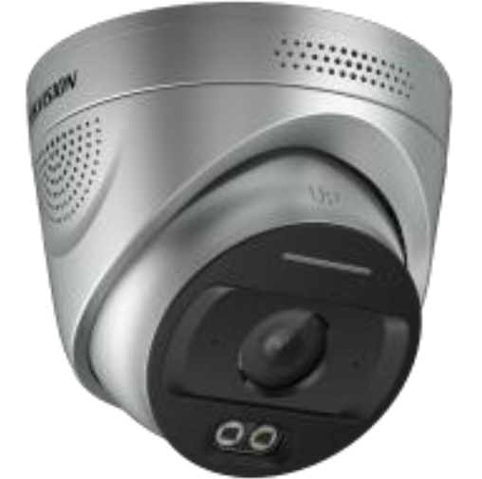 | European: CE-LVD European: CE-EMC | Camera báo cháy bán cầu IP 4MP - cảm biến nhiệt điện hồng ngoại • Kênh quang học : Cảm biến 1/2.7" Progressive Scan CMOS • Ống kính 4mm • Độ nhạy sáng 0.01 Lux @ (F1.6, AGC ON) , 2 luồng dữ liệu • Độ phân giải tối đa 2688×1520 • Chuẩn nén H.265,H.264 • Đèn hỗ trợ ánh sáng hồng ngoại : tầm xa 30m • Hỗ trợ 3D DNR, WDR 120dB , BLC • Tích hợp micro , loa - đàm thoại 2 chiều ; Tích hợp đèn chỉ thị 3 màu • Cảm biến nhiệt điện hồng ngoại 4.3 um + 3.8 um • Hỗ trợ tính năng phát hiện lửa và khói , phạm vi phát hiện 30m với đám cháy diện tích 0,1m2 • Nguồn: 12VDC&PoE; Tiêu chuẩn IP67 • 01 cổng mạng 1 RJ45 10 M/100 M ; 02 alarm input ; 02 alarm output ; 01 cổng 12V 1W output • Tính năng thông minh : Phát hiện khói và ngọn lửa ; báo động vật thể chặn lối đi ; báo động vào / rời vị trí trực ; báo động hàng hóa nguy hiểm ; báo động hành vi nguy hiểm ( hút thuốc , nghe điện thoại ) ; báo động mất bình cứu hỏa ; báo động xâm nhập khu vực | 24 | Liên hệ | Sẵn hàng
10 | HIKVISION | SH334V2 | SH334V2 - Camera báo cháy bán cầu IP 4MP tich hợp camera ảnh nhiệt , Phát hiện khói, lửa, cảnh báo nhiệt độ Hikvision | 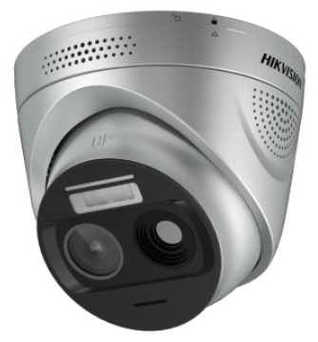 | European: CE-LVD European: CE-EMC | Camera báo cháy bán cầu IP 4MP - tích hợp ống kính ảnh nhiệt • Kênh quang học : Cảm biến 1/3" Progressive Scan CMOS • Ống kính 3mm • Độ nhạy sáng 0.01 Lux @ (F1.6, AGC ON) , 2 luồng dữ liệu • Độ phân giải tối đa 2688×1520 • Chuẩn nén H.265,H.264 • Đèn hỗ trợ hồng ngoại : tầm xa 30m ; đèn ánh sáng trắng 10m • Hỗ trợ 3D DNR, WDR , BLC • Tích hợp micro , loa - đàm thoại 2 chiều ; Tích hợp đèn chỉ thị 3 màu • Kênh ảnh nhiệt : Cảm biến Vanadium Oxide (VOx) Microbolometer • Ống kính ảnh nhiệt : 3.2 mm ; Kích thước điểm ảnh : 12 μm • Dải đo nhiệt độ SH334V2:-20 °C~550 °C • Sai số đo nhiệt : SH334V2:tối đa (± 8 °C, ± 8 %) • Hỗ trợ tính năng phát hiện lửa và khói , phạm vi phát hiện 30m với đám cháy diện tích 0,1m2 • Nguồn: 09VDC ~ 30 VDC &PoE; Tiêu chuẩn IP67 • 01 cổng mạng 1 RJ45 10 M/100 M ; 02 alarm input ; 02 alarm output ; 01 cổng 12V 1W output , 01 cổng audio in/out • Tính năng thông minh : Báo nhiệt độ bất thường ; Phát hiện khói và ngọn lửa ; báo động vật thể chặn lối đi ; báo động vào / rời vị trí trực ; báo động hàng hóa nguy hiểm ; báo động hành vi nguy hiểm ( hút thuốc , nghe điện thoại ) ; báo động mất bình cứu hỏa ; báo động xâm nhập khu vực ; báo động vượt hàng rào ảo | 24 | Liên hệ | Sẵn hàng
11 | HIKVISION | SH342 | SH342 -Camera báo cháy thân trụ IP 4MP , cảm biến nhiệt điện hồng ngoại, Phát hiện khói, lửa Hikvision |  | European: CE-LVD European: CE-EMC | Camera báo cháy thân trụ IP 4MP - cảm biến nhiệt điện hồng ngoại • Kênh quang học : Cảm biến 1/2.9" Progressive Scan CMOS • Ống kính 4mm • Độ nhạy sáng 0.01 Lux @ (F1.6, AGC ON) , 2 luồng dữ liệu • Độ phân giải tối đa 2560*1440 • Chuẩn nén Smart265,Smart264,H.265,H.264 • Đèn hỗ trợ ánh sáng hồng ngoại : tầm xa 30m • Hỗ trợ 3D DNR, Digital WDR , BLC • Tích hợp micro , loa - đàm thoại 2 chiều ; Tích hợp đèn chỉ thị 3 màu • Cảm biến nhiệt điện hồng ngoại 4.3 um + 3.8 um • Hỗ trợ tính năng phát hiện lửa và khói , phạm vi phát hiện 30m với đám cháy diện tích 0,1m2 • Nguồn: DC 12~24V (±15%)&PoE; Tiêu chuẩn IP67 • 01 cổng mạng 1 RJ45 10 M/100 M ; hỗ trợ 01 alarm input / 03 alarm output ; • Hỗ trợ khe cắm thẻ nhớ , tối đa 512GB • Tính năng thông minh : Báo cháy , báo khói , báo âm thanh bất thường | 24 | Liên hệ | Sẵn hàng
12 | HIKVISION | HF-C104 | HF-C104 - Tủ Trung tâm báo cháy thông thường - 4 zone |  | EN 54-2 EN 54-4 | Tủ trung tâm báo cháy thông thường 4 zone •4 zone, mỗi zone 32 đầu báo •Khoảng cách truyền dẫn: Dây chống cháy RVS 2*1.5 mm², khoảng cách tối đa: 500m •1 cổng mạng , 1 cổng USB , 1 cổng RS485 , 1 cổng relay báo cháy •Mức áp suất âm báo : 75dB @1m •Chức năng : Tắt báo cháy / Đặt lại / Kiểm thử •Kết nối 2 dây •Kích thước : Ngang 300 mm × Cao 220 mm × Dày 80 mm •Khối lượng : 4.9 kg •Nguồn chính: 110 V ~ 240 V / 50 Hz ~ 60 Hz •Nguồn dự phòng: 2200 mA*h / 12 V (2 ắc quy) •Hỗ trợ các chế độ báo động bằng tay, cảnh báo tự động và quản lý phân cấp đối với báo động tự động, dễ dàng xử lý các tình huống khẩn cấp khác nhau. | 24 | Liên hệ | Sẵn hàng
13 | HIKVISION | HF-C108 | HF-C108 - Tủ Trung tâm báo cháy thông thường - 8 zone |  | EN 54-2 EN 54-4 | Tủ trung tâm báo cháy thông thường 8 zone •8 zone, mỗi zone 32 đầu báo •Khoảng cách truyền dẫn: Dây chống cháy RVS 2*1.5 mm², khoảng cách tối đa: 500m •1 cổng mạng , 1 cổng USB , 1 cổng RS485 , 1 cổng relay báo cháy •Mức áp suất âm báo : 75dB @1m •Chức năng : Tắt báo cháy / Đặt lại / Kiểm thử •Kết nối 2 dây •Kích thước : Ngang 300 mm × Cao 220 mm × Dày 80 mm •Khối lượng : 4.9 kg •Nguồn chính: 110 V ~ 240 V / 50 Hz ~ 60 Hz •Nguồn dự phòng: 2200 mA*h / 12 V (2 ắc quy) •Hỗ trợ các chế độ báo động bằng tay, cảnh báo tự động và quản lý phân cấp đối với báo động tự động, dễ dàng xử lý các tình huống khẩn cấp khác nhau. | 24 | Liên hệ | Sẵn hàng
14 | HIKVISION | HF-CS1 | HF-CS1 - Đầu báo khói thông thường - 24V |  | EN 54-7 | Đầu báo khói quang điện thông thường 24V •Điện áp : DC 24V ( DC 18V ~ DC 28V ) •Dòng điện chờ / Dòng báo động : ≤ 300μA / ≤ 15mA •Đèn chỉ thị : Màu đỏ •Kết nối 2 dây •Kích thước : φ 100.0 mm × Dày 55.0 mm (kèm đế) •Khối lượng : 107g •Khả năng chống nhiễu mạnh mẽ, chống bám bụi, nhiễu điện từ, ảnh hưởng của nhiệt độ, ăn mòn và nhiễu ánh sáng môi trường ; Khả năng chịu nhiệt ẩm cao | 24 | Liên hệ | Sẵn hàng
15 | HIKVISION | HF-CH1 | HF-CH1 - Đầu báo nhiệt thông thường - 24V |  | EN 54-5 | Đầu báo nhiệt thông thường 24V •Điện áp : DC 24V ( DC 18V ~ DC 28V ) •Dòng điện chờ / Dòng báo động : ≤ 300μA / ≤ 15mA •Đèn chỉ thị : Màu đỏ •Kết nối 2 dây •Kích thước : Φ 100.0 mm × Dày 49.0 mm (kèm đế) •Khối lượng : 92g •Thiết kế cảm biến có độ tin cậy cao, phù hợp cho các môi trường như hầm có độ ẩm cao. •Thiết kế cảm biến có độ tin cậy cao, phù hợp cho các môi trường như hầm có độ ẩm cao. | 24 | Liên hệ | Sẵn hàng
16 | HIKVISION | HF-CMP1 | HF-CSS1 - Còi kiêm đèn chớp thông thường - 24V | 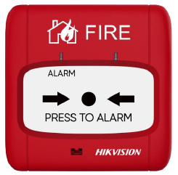 | EN 54-11 | Nút ấn báo cháy thông thường 24V •Điện áp : DC 24V ( DC 18V ~ DC 28V ) •Dòng điện chờ / Dòng báo động : ≤ 200μA / ≤ 0.3mA •Đèn chỉ thị : 2 đèn đỏ •Chế độ đặt lại : Đặt lại thủ công bằng chìa khóa •Kết nối 2 dây •Kích thước : Dài 86 mm * Rộng 86 mm * Dày 34 mm (kèm đế) •Khối lượng : 96g •Mỗi đế lắp đặt đi kèm một chìa khóa khôi phục, có thể sử dụng khi có nhu cầu | 24 | Liên hệ | Sẵn hàng
17 | HIKVISION | HF-CSS1 | Conventional Sounder Strobe | 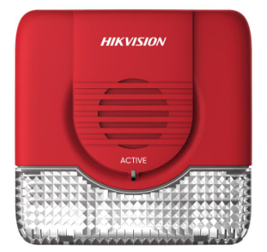 | EN 54-3 | Còi kiêm đèn chớp thông thường 24V •Điện áp : DC 24V – DC 28V •Dòng điện chờ / Dòng báo động : ≤500uA / ≤5 mA •Tần số chớp sáng : 1 Hz ~ 1.5 Hz •Mức áp suất âm thanh : 75 dB ~ 100 dB •Kết nối 2 dây •Kích thước : Dài 86 mm * Rộng 86 mm * Dày 40 mm •Khối lượng : 110g •Công suất đầu ra âm lượng lớn, đi kèm với tín hiệu cảnh báo có độ sáng cao. | 24 | Liên hệ | Sẵn hàng
18 | HIKVISION | HF-CAB1 | HF-CAB1 - Chuông báo cháy thông thường - 24V | 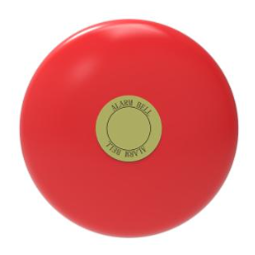 | - | Chuông báo cháy thông thường 24V •Điện áp : DC 24V •Dòng điện hoạt động : ≤ 15mA •Mức áp suất âm thanh : 75 dB ~ 100 dB •Kết nối 2 dây •Kích thước : φ 150 mm × Cao 55 mm •Sử dụng vỏ mâm chuông bằng hợp kim nhôm, có trọng lượng nhẹ, công suất âm lượng lớn và dễ dàng lắp đặt. | 24 | Liên hệ | Sẵn hàng

